Bénin
 | Bénin - COURBE DE TAUX 24/04/2020

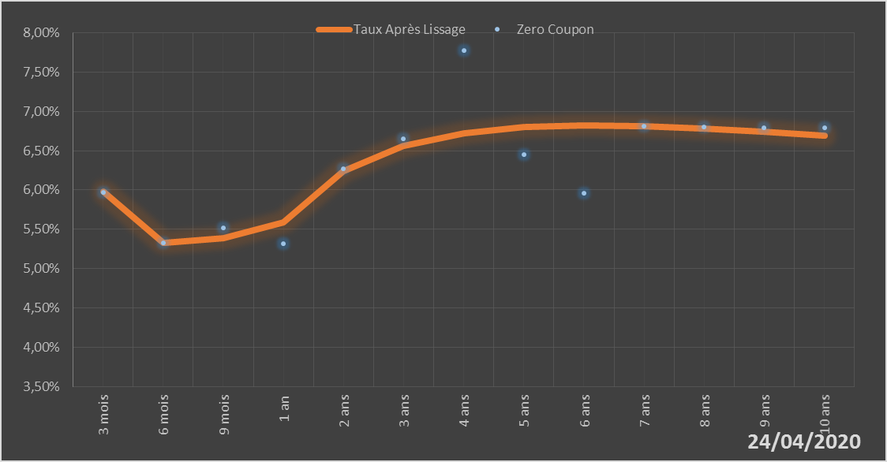
 |  | Maturité | Zero Coupon | Taux Après Lissage
 |  | 3 mois | 5.9724% | 5.9768%
 |  | 6 mois | 5.3251% | 5.3284%
 |  | 9 mois | 5.5162% | 5.3877%
 |  | 1 an | 5.3212% | 5.5919%
 |  | 2 ans | 6.2748% | 6.2397%
 |  | 3 ans | 6.6481% | 6.5597%
 |  | 4 ans | 7.7749% | 6.7223%
 |  | 5 ans | 6.4525% | 6.7972%
 |  | 6 ans | 5.9573% | 6.8191%
 |  | 7 ans | 6.8095% | 6.8087%
 |  | 8 ans | 6.7983% | 6.7791%
 |  | 9 ans | 6.7944% | 6.7386%
 |  | 10 ans | 6.7964% | 6.6927%

2020-04-24
oui

Bénin

